Portada
 Actividad 2: Smoke Test - Grupo 3
Cohorte 5 Turno Mañana

Carolina Pena
Mariana Sardo
Sofia Maini
Mariana Tonda
Agustin Defferrari
Fatima Denise Diaz
Cesar Alavila

Consigna
El equipo de desarrollo ha terminado la siguiente página.
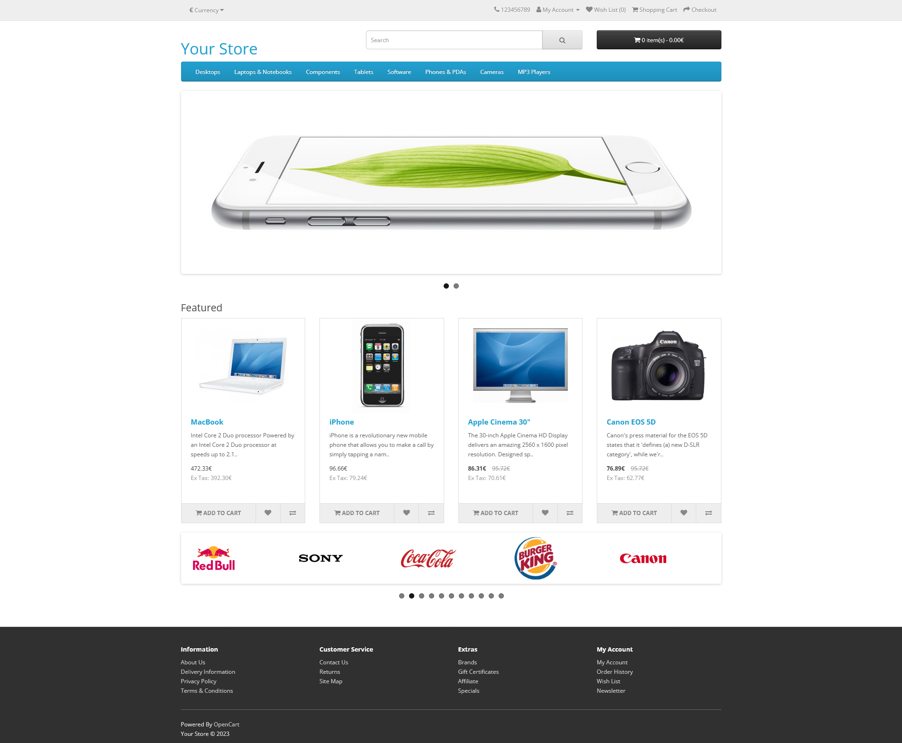 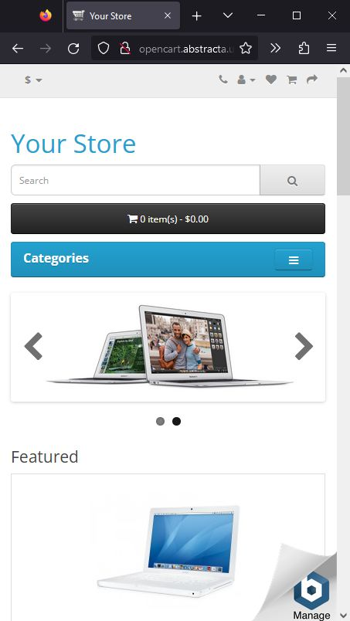
Como primera Fase se elaboró el sistema, es necesario testear cada módulo para asegurarse de la correcta funcionalidad del mismo.

· Antecedentes:
Se entregó la primera versión del sistema a QA para sus pruebas.

· Sobre el Sistema:
URL principal: http://opencart.abstracta.us/
· Plataforma: Web - Firefox

Especificaciones de configuración:
No es necesaria ninguna configuración extra ya que el sistema se ejecuta directamente en el navegador
Probar sólo en Firefox

Instrucciones:
· Identifica a tu equipo de trabajo
· Abre la url de tu sistema
· En equipo analicen el sistema / web dado
· Realiza un smoke test para identificar las funcionalidades principales y secundarias
· Una vez identificadas las funcionalidades principales realiza los casos de prueba que cubran estas funcionalidades. (Utiliza la matriz ya conocida hasta ahora)
· No se realizará la ejecución de casos de prueba, soló se debe diseñar la matriz
· Asigna Prioridad a los flujos de acuerdo con lo siguiente:
- Alta: Flujos Principales
- Media: Flujos secundarios
- Baja: Flujos que tengan que ver con publicidad o posteo en redes sociales

Matriz de pruebas
ID | Flujos | Prioridad | Resumen | Precondiciones | Datos de Entrada | Pasos | Resultado Esperado
C-001 | CARRITO | Alta | Verificar agregar producto a carrito | Estar en la pagina https://opencart.abstracta.us/ | Url https://opencart.abstracta.us/ | 1- Ingresar a https://opencart.abstracta.us/ 2- Seleccionar una categoría en el navbar 3- Click en el tipo de producto elegido 4- Click en "Add to cart" | Debería aparecer sobre el botón Carrito en la parte superior derecha "1 item(s) -" y el precio del producto agregado, indicando que se agrego un (1) producto al carrito.
C-002 |  | Alta | Verificar eliminar producto del carrito | Estar en la pagina https://opencart.abstracta.us/ Haber agregado un producto al carrito | Url https://opencart.abstracta.us/ | 1- Ingresar a https://opencart.abstracta.us/ 2- Click en icono Carrito 3- Click en el botón rojo con una cruz que se encuentra junto al nombre del producto a eliminar | Debería desaparecer del carrito el producto seleccionado. Se debería actualizar el monto total en el botón Carrito de la esquina superior derecha
C-003 |  | Alta | Verificar Checkout | Estar en la pagina https://opencart.abstracta.us/ Haber agregado al menos un producto al carrito | Url https://opencart.abstracta.us/ | 1- Ingresar a https://opencart.abstracta.us/ 2- Click en icono Carrito 3- Click en Checkout | Debería abrirse la url https://opencart.abstracta.us/index.php?route=checkout/checkout para completar los datos del cilente, pagos y envío
C-004 | MENU CENTRAL | Media | Validar boton desktops | Estar en la pagina https://opencart.abstracta.us/ | Url https://opencart.abstracta.us/ | 1-Ingresar en la pagina https://opencart.abstracta.us/ 2- Clickear boton desktops | 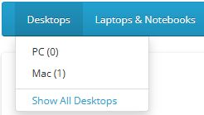 Deberia desplegarse las opciones que se encuentran en el boton desktops
C-005 |  | Media | Validar boton Cameras | Estar en la pagina https://opencart.abstracta.us/ | Url https://opencart.abstracta.us/ | 1-Ingresar en la pagina https://opencart.abstracta.us/ 2- Clickear boton cameras | Deberia desplegarse las opciones que se encuentran en el boton Cameras
C-006 |  | Media | Validar boton software | Estar en la pagina https://opencart.abstracta.us/ | Url https://opencart.abstracta.us/ | 1-Ingresar en la pagina https://opencart.abstracta.us/ 2- Clickear boton Software | Deberia desplegarse las opciones que se encuentran en el boton software
C-007 | HEADER | Media | Verificar cambiar moneda | Estar en la pagina https://opencart.abstracta.us/ | Url https://opencart.abstracta.us/ | 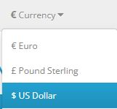 1- Ingresar a https://opencart.abstracta.us/ 2- Click en "$ Currency" 3- Seleccionar una opcion del menu desplegable (€ Euro, £ Pound Sterling, $ US Dollar) | Deberían modificarse todos los precios de todos los productos disponibles en la moneda elegida. Debería modificarse el total en el boton Carrito en la esquina superior derecha.
C-008 |  | Media | Verificar "My account" | Estar en la pagina https://opencart.abstracta.us/ | Url https://opencart.abstracta.us/ | 1- Ingresar a https://opencart.abstracta.us/ 2- Click en "My account" 3- Seleccionar Register de la lista | Debería abrirse una pagina con un formulario para realizar el registro
C-009 |  | Media | Verificar barra de busqueda | Estar en la pagina https://opencart.abstracta.us/ | Url https://opencart.abstracta.us/ A buscar: "imac" | 1- Ingresar a https://opencart.abstracta.us/ 2- Click sobre la barra de busqueda 3- Escribir imac 4-Presionar Enter | Debería aparecer en pagina principal el producto que corresponde con la busqueda realizada
C-010 | FOOTER | Baja | Verificar boton "About us" | Estar en la pagina https://opencart.abstracta.us/ | Url https://opencart.abstracta.us/ | 1- Ingresar a https://opencart.abstracta.us/ 2-Scrollear hasta abajo de la página 2- Click en boton "About us" | Debería abrirse la url http://opencart.abstracta.us/index.php?route=information/information&information_id=4 que contiene información sobre los propietarios de la página web
C-011 |  | Baja | Verificar boton "Contact us" | Estar en la pagina https://opencart.abstracta.us/ | Url https://opencart.abstracta.us/ | 1- Ingresar a https://opencart.abstracta.us/ 2-Scrollear hasta abajo de la página 2- Click en boton "Contact us" | Debería abrirse la url http://opencart.abstracta.us/index.php?route=information/contact que contiene un formulario de contacto
C-012 |  | Baja | Verificar botón "Opencart" | Estar en la pagina https://opencart.abstracta.us/ | Url https://opencart.abstracta.us/ | 1- Ingresar a https://opencart.abstracta.us/ 2-Scrollear hasta abajo de la página 2- Click en boton "Opencart" en la frase "Powered by Opencart" | Debería abrirse la pagina principal de Opencart https://www.opencart.com/

